【調査】判定表（HP管）
緊 急 度 判 定 表

【鉄筋コンクリート管等（遠心力鉄筋コンクリート管含む）及び陶管】
調査年度 |  | 業務名 |  |  |  | 黄色セル部分のみ
受注者 |  |  |  | 実施者氏名
図郭番号 |  |  | 管渠番号
上流人孔番号 |  |  | 下流人孔番号
上流人孔蓋タイプ |  |  | 下流人孔蓋タイプ
未調査区間 | 無 |  | 未調査延長（ｍ）
●未調査延長については、未調査区間「有」と選択した場合のみ、入力するようにしてください。
スパン全体の評価
腐食
上下方向のたるみ

管1本ごとの評価 |  |  |  |  |  | ランク区分
管本数(本) |  |  | 1 |  |  | ランクＡ | 無
不良本数（本） |  | aランク |  |  | ERROR | ランクＢ
 |  | bランク |  |  |  | ランクＣ
 |  | cランク |  |  |  | -
 |  | ランクなし |  |  |  | 0
●清掃等で除去できるモルタル付着・油脂付着・樹木根の侵入等は、不良に計上しない。
●同一箇所で複数の不良が発生している場合は、最上位の評価ランクをカウントする。
不良発生率（％） （不良本数/管本数） |  | aランク | 0.0 |  | - | 記入項目
 |  | a+bランク | 0.0 |  | - | 有
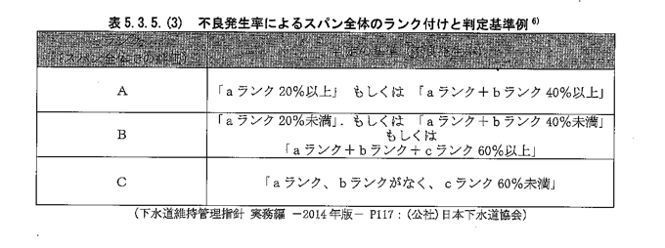
 |  | a+b+cランク | 0.0 |  | - | 無
aランクの破損・クラック等※の有無 |  |  |  |  | - | 0.0
不良発生率によるスパン全体ランク |  |  | -
※破損・クラック・部分腐食・継手ずれ・塩素イオン濃度に「aランク」がある場合は、
「ランクＡ」と記入する。

緊急度の判定結果
腐食 |  |  | 0
上下方向のたるみ |  |  | 0 |  |  | 緊急度判定（ストマネ）用
管1本ごとの評価 |  |  | - |  |  | 劣化度なし
緊急度 |  |  | 劣化度なし

